Berechnung Feedback
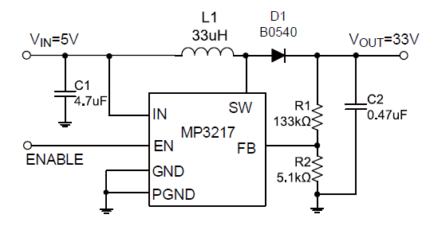
Uout (ideal) | 5.00 | Volt
VFb | 1.24 | Volt
R2 | 5100.00 | Ohm
R1 (ideal) | 15464.52 | Ohm
R1 (gewählt) | 15000.00 | Ohm
UOut (Real) | 4.89 | Volt

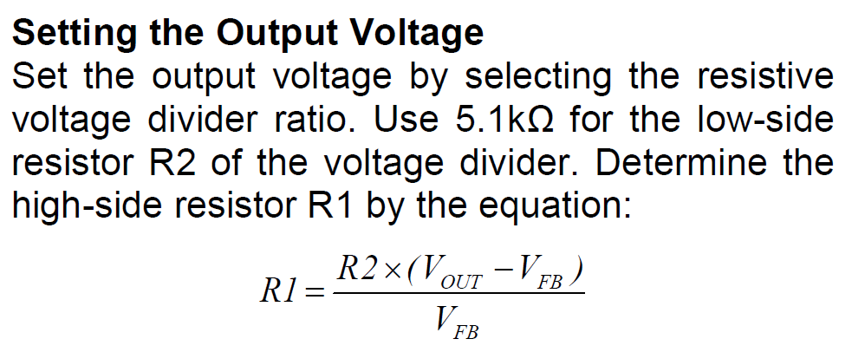

 | I = U /R = 1,24 / 5100

 |  |  | Mouser
 | IC | MP3217 | 946-MP3217DJLFZ | kann nur 0,5A, ideal wäre auch hier > 2A
 | L1 | WE-HEPC 33µH, 0,9A | 710-74408063330 | zu schwach, ideal wäre über 2A
 | D1 | B0540W | 621-B054W-F | Strom prüfen!

